LBT
 | REPORTE FOTOGRÁFICO - Sistema de Energia LBT
Nombre de la Estacion: | SAN_JUAN_DE_LANCA
Nombre de Localidad: | SAN MATEO DE OTAO
Fecha: | 14/05/2026 - 14/05/2026
Direccion: | CENTRO POBLADO SAN JUAN DE LANCA
ID site: | LI5214
CRQ: | CRQ000000066554
Sticker Año mantenimiento |  |  | Letrero de Localidad beneficiaria o GPS
 |  |  | 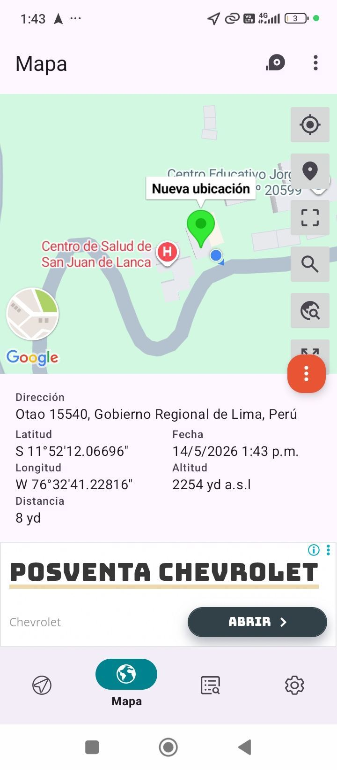

LIMPIEZA Y AJUSTE DEL TRANSFORMADOR (E/R): (DE CORRESPONDER)
ANTES |  | DURANTE |  | DESPUES

LIMPIEZA Y MEDICION DE AISLAMIENTO DE CONDUCTOR
ANTES |  | DURANTE |  | DESPUES
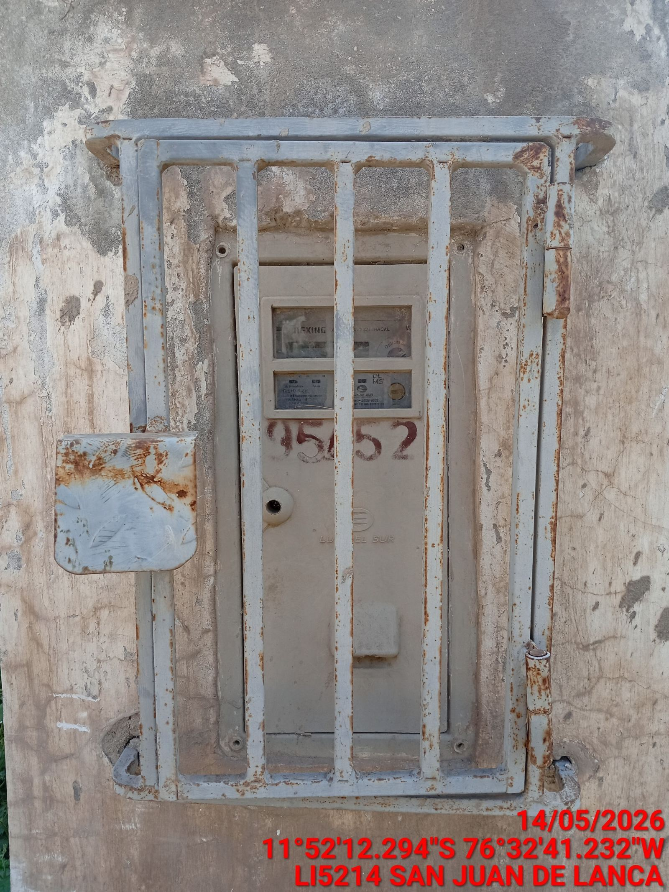 |  | 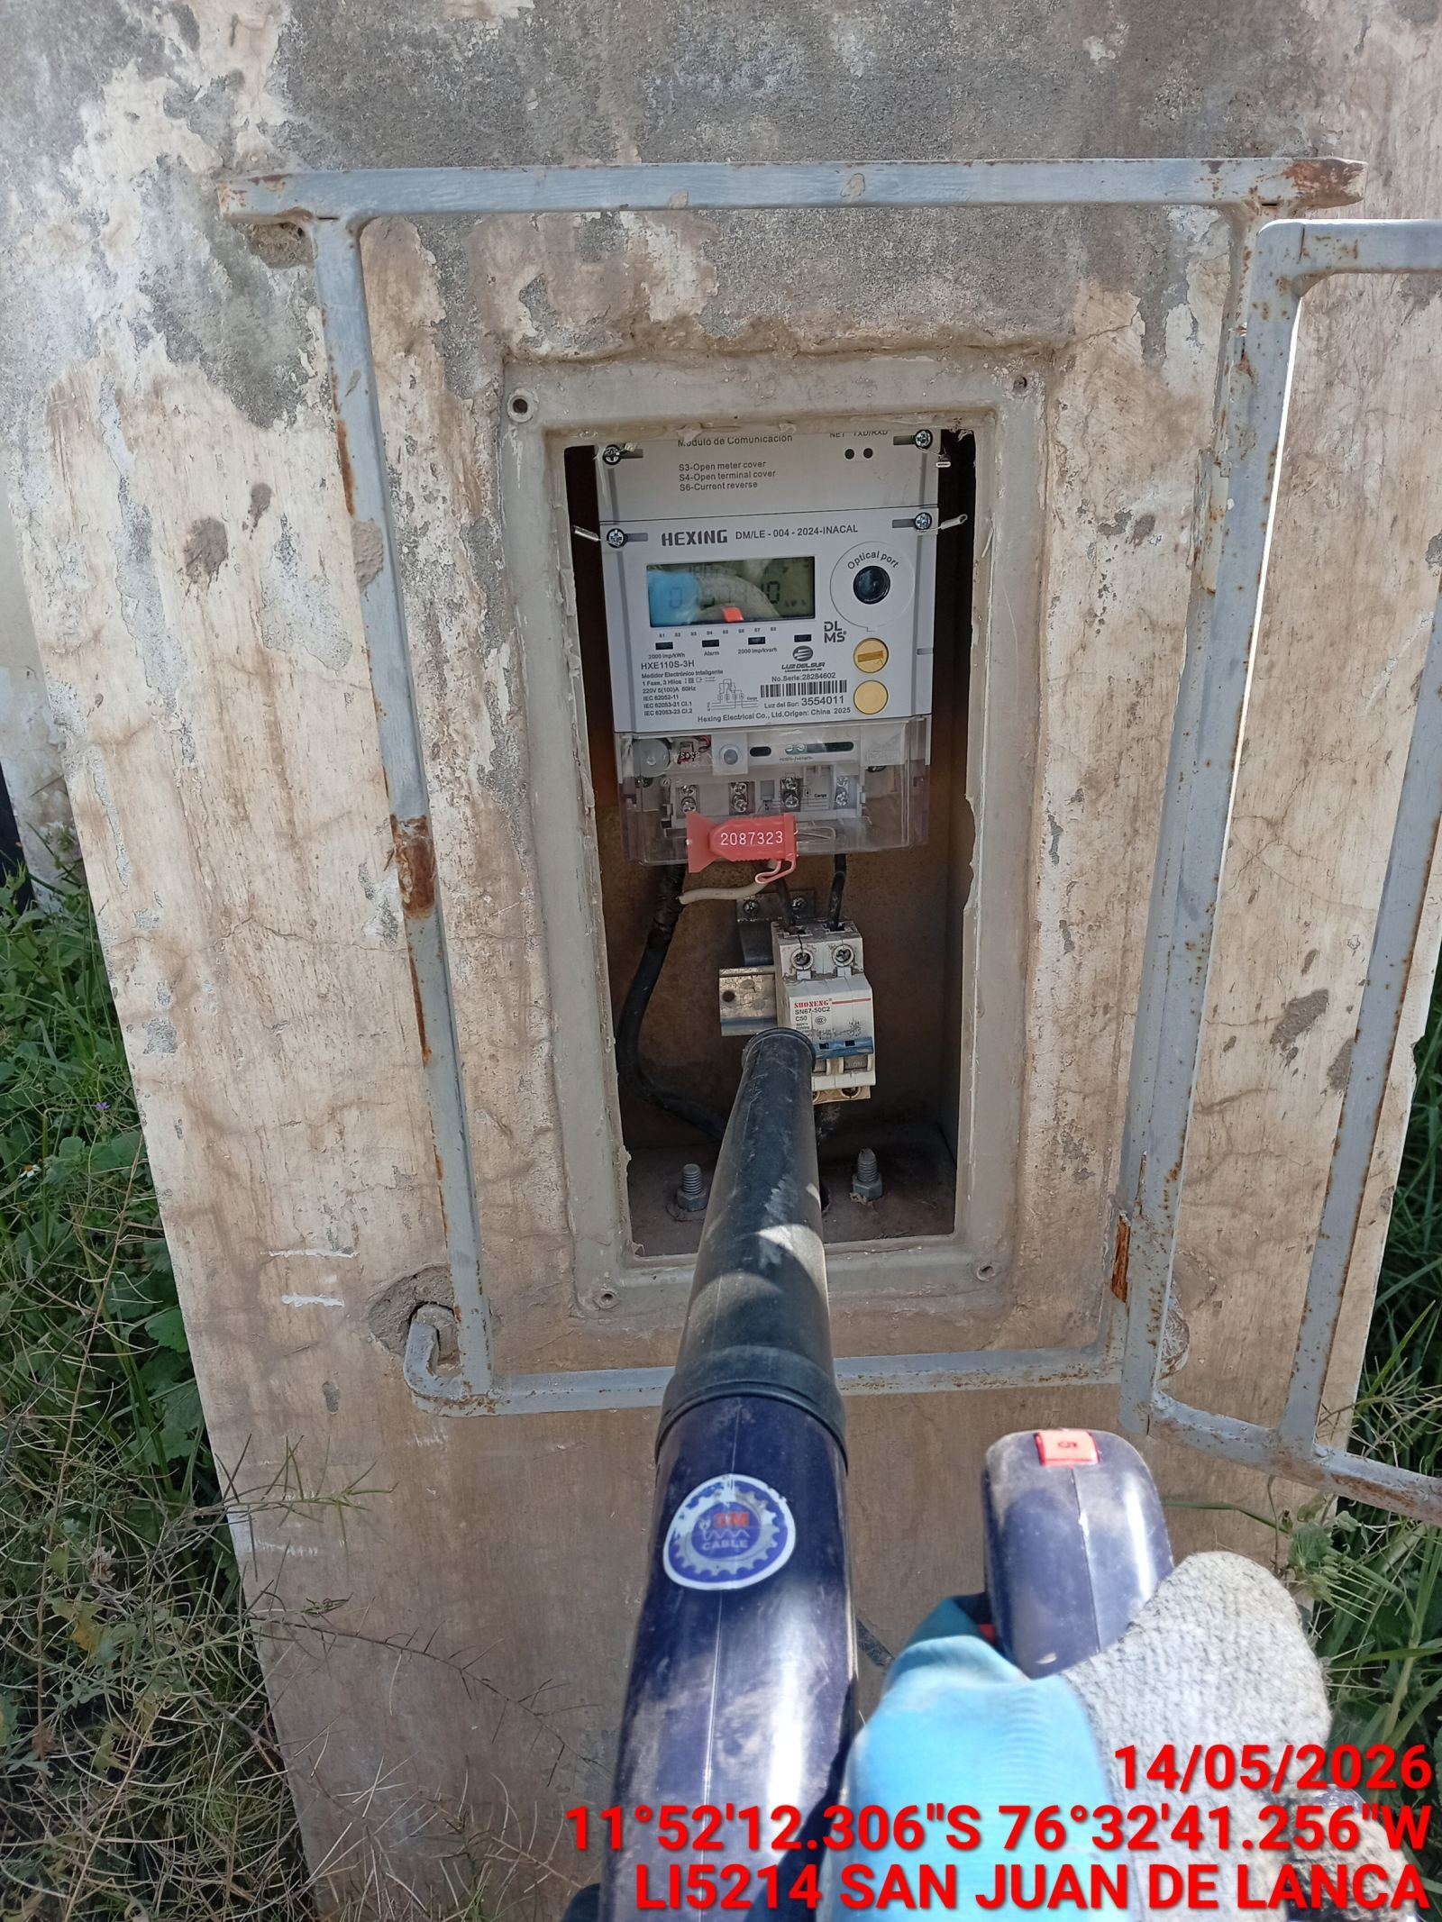 |  | 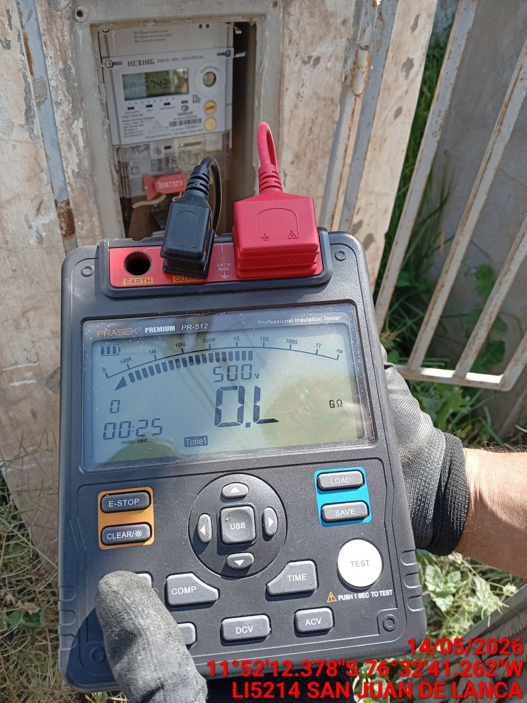

MEDICION Y MANTENIMIENTO DE SPAT EN TRANSFORMADOR (E/R): (DE CORRESPONDER)
ANTES |  | DURANTE |  | DESPUES

